center_first_element
-0.0017574692443 | 0.28822082256 | <-- | webplot digitizer points |  |  |  | 0 | 0 |  | 1.0017574692 | 0.094910189635 | AoA = 5.4 deg
-0.0017574692443 | 0.2847058591452698 |  |  |  |  |  | 0 | -0.0035149634146 |  | 0.99648506151 | 0.093134175608
-0.0017574692443 | 0.2811908957306356 |  |  |  | webplot digitizer points with LE at origin | > | 0 | -0.0070299268293 |  | 0.98242530756 | 0.093084756087
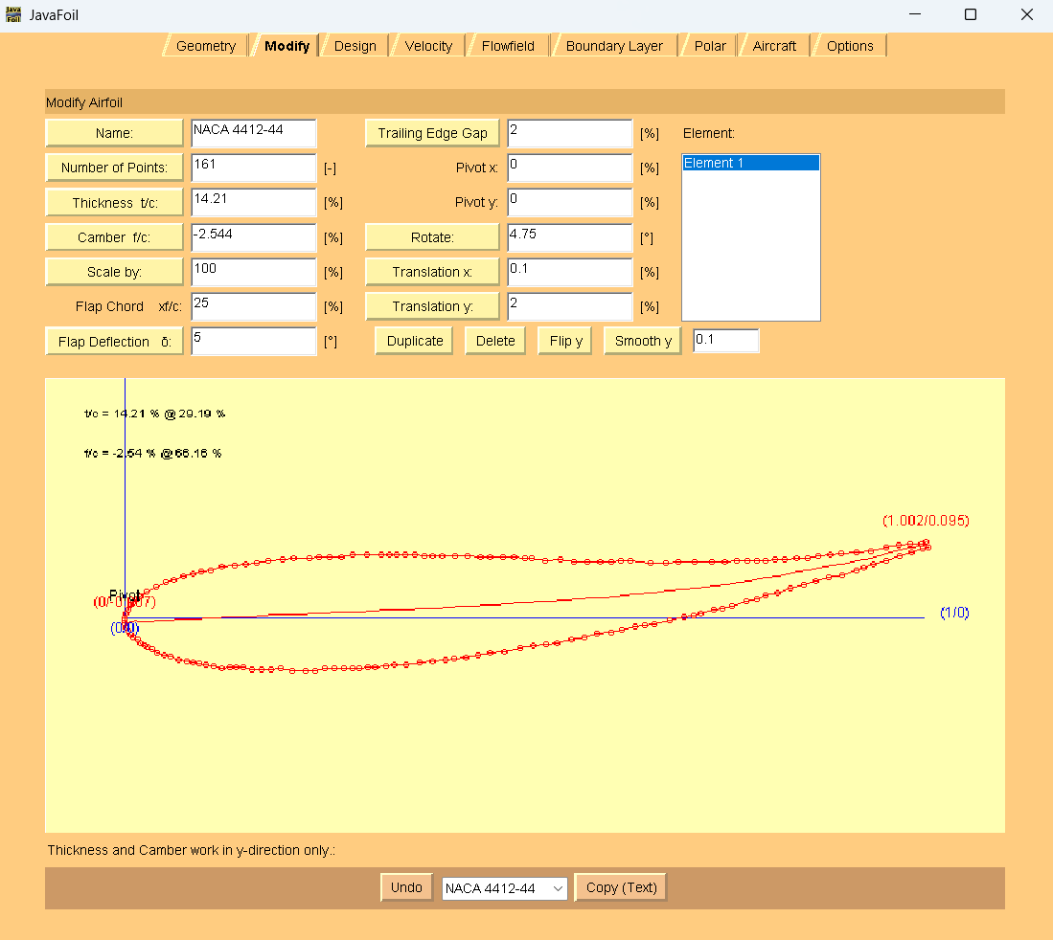
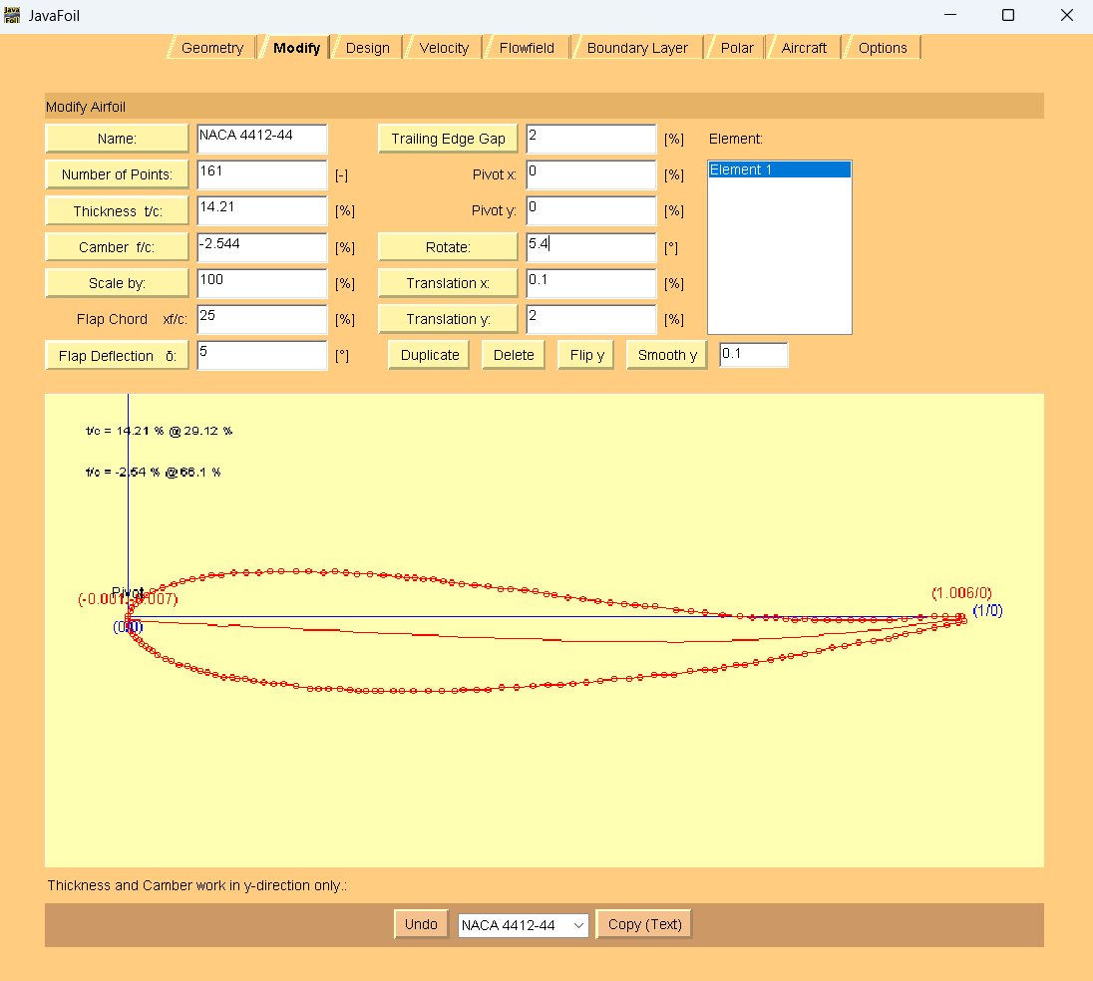
0 | 0.2759246280487804 |  |  |  |  |  | 0.0017574692443 | -0.012296194511 | JavaFoil coords | 0.9683655536 | 0.091277854859
0.0017574692443 | 0.27065836036692525 |  |  | LE to lower surface to TE |  |  | 0.0035149384886 | -0.017562462193 | TE to upper surface to LE | 0.9525483304 | 0.087707294483
0.0052724077329 | 0.2671557518324831 |  |  | to upper surface to LE |  |  | 0.0070298769772 | -0.021065070727 | to lower surface to TE | 0.93321616872 | 0.084124379228
0.0087873462214 | 0.2636531432980411 |  |  |  |  |  | 0.010544815466 | -0.024567679262 |  | 0.91564147627 | 0.082305123119
0.014059753954305837 | 0.26015671220369496 |  |  |  |  |  | 0.015817223199 | -0.028064110356 |  | 0.89630931459 | 0.080479689571
0.017574692443 | 0.2566541036692528 |  |  |  |  |  | 0.019332161687 | -0.031566718891 |  | 0.88224956063 | 0.078672788343
0.022847100175746926 | 0.25315767257490673 |  |  |  |  |  | 0.02460456942 | -0.035063149985 |  | 0.86818980668 | 0.076865887115
0.026362038664 | 0.2514125457477817 |  |  |  |  |  | 0.028119507909 | -0.036808276812 |  | 0.85413005272 | 0.075058985887
0.031634446397 | 0.24791611465343555 |  |  |  |  |  | 0.033391915641 | -0.040304707906 |  | 0.84007029877 | 0.075009566366
0.038664323374340975 | 0.24442586099918562 |  |  |  |  |  | 0.040421792619 | -0.043794961561 |  | 0.82601054482 | 0.073202665138
0.047451669596 | 0.24094178478503148 |  |  |  |  |  | 0.04920913884 | -0.047279037775 |  | 0.81370826011 | 0.073159423057
0.054481546573 | 0.23920901283809848 |  |  |  |  |  | 0.056239015817 | -0.049011809722 |  | 0.8014059754 | 0.071358699269
0.065026362039 | 0.23573111406404035 |  |  |  |  |  | 0.066783831283 | -0.052489708496 |  | 0.79086115993 | 0.071321634629
0.075571177504 | 0.23401069699729948 |  |  |  |  |  | 0.077328646749 | -0.054210125563 |  | 0.77855887522 | 0.071278392548
0.082601054482 | 0.23227792505036648 |  |  |  |  |  | 0.084358523726 | -0.05594289751 |  | 0.76625659051 | 0.071235150467
0.091388400703 | 0.2305513305435294 |  |  |  |  |  | 0.093145869947 | -0.057669492016 |  | 0.75043936731 | 0.069422071799
0.10017574692442882 | 0.2288247360366925 |  |  |  |  |  | 0.10193321617 | -0.059396086523 |  | 0.73462214411 | 0.069366474838
0.10896309314586994 | 0.22709814152985552 |  |  |  |  |  | 0.11072056239 | -0.06112268103 |  | 0.71353251318 | 0.069292345557
0.11950790861159932 | 0.22537772446311455 |  |  |  |  |  | 0.12126537786 | -0.062843098097 |  | 0.69244288225 | 0.069218216276
0.13005272407732865 | 0.22541478910369073 |  |  |  |  |  | 0.13181019332 | -0.062806033456 |  | 0.67662565905 | 0.069162619315
0.13708260105448156 | 0.22543949886407477 |  |  |  |  |  | 0.1388400703 | -0.062781323696 |  | 0.65729349736 | 0.069094667474
0.14586994727592273 | 0.22547038606455483 |  |  |  |  |  | 0.14762741652 | -0.062750436495 |  | 0.63268892794 | 0.07076566502
0.15641476274165206 | 0.22374996899781396 |  |  |  |  |  | 0.15817223199 | -0.064470853562 |  | 0.62038664323 | 0.070722422939
0.1687170474516696 | 0.22379321107848604 |  |  |  |  |  | 0.1704745167 | -0.064427611481 |  | 0.60808435852 | 0.070679180859
0.1810193321616872 | 0.22383645315915812 |  |  |  |  |  | 0.18277680141 | -0.064384369401 |  | 0.59402460457 | 0.070629761338
0.1933216168717048 | 0.2238796952398303 |  |  |  |  |  | 0.19507908612 | -0.06434112732 |  | 0.57820738137 | 0.070574164377
0.20738137082601055 | 0.22217163305328125 |  |  |  |  |  | 0.20913884007 | -0.066049189507 |  | 0.56239015817 | 0.070518567416
0.22495606326889278 | 0.22223340745424147 |  |  |  |  |  | 0.22671353251 | -0.065987415106 |  | 0.54481546573 | 0.072214274722
0.2355008787346221 | 0.22227047209481754 |  |  |  |  |  | 0.23725834798 | -0.065950350465 |  | 0.52548330404 | 0.072146322881
0.24780316344463976 | 0.22407119588280688 |  |  |  |  |  | 0.24956063269 | -0.064149626677 |  | 0.50966608084 | 0.073848207628
0.2601054481546573 | 0.22411443796347896 |  |  |  |  |  | 0.2618629174 | -0.064106384596 |  | 0.50087873462 | 0.073817320427
0.2724077328646749 | 0.22415768004415104 |  |  |  |  |  | 0.27416520211 | -0.064063142516 |  | 0.48681898067 | 0.075525382614
0.28295254833040423 | 0.22419474468472722 |  |  |  |  |  | 0.28471001757 | -0.064026077875 |  | 0.47275922671 | 0.075475963093
0.2917398945518454 | 0.22422563188520728 |  |  |  |  |  | 0.2934973638 | -0.063995190675 |  | 0.45694200351 | 0.075420366132
0.30228471001757473 | 0.2260201782331004 |  |  |  |  |  | 0.30404217926 | -0.062200644327 |  | 0.4446397188 | 0.075377124052
0.3110720562390158 | 0.22605106543358056 |  |  |  |  |  | 0.31282952548 | -0.062169757126 |  | 0.42882249561 | 0.077079008798
0.3251318101933216 | 0.2278579666616657 |  |  |  |  |  | 0.32688927944 | -0.060362855898 |  | 0.41300527241 | 0.077023411837
0.33567662566 | 0.2296525130095588 |  |  |  |  |  | 0.3374340949 | -0.05856830955 |  | 0.39718804921 | 0.076967814876
0.3497363796133568 | 0.22970193253 |  |  |  |  |  | 0.35149384886 | -0.05851889003 |  | 0.3848857645 | 0.076924572796
0.36731107205623903 | 0.23152118863860427 |  |  |  |  |  | 0.3690685413 | -0.056699633921 |  | 0.37434094903 | 0.076887508155
0.38312829525483305 | 0.23333426730678553 |  |  |  |  |  | 0.3848857645 | -0.054886555253 |  | 0.36203866432 | 0.078601747782
0.3989455184534271 | 0.23514734597496678 |  |  |  |  |  | 0.4007029877 | -0.053073476585 |  | 0.34973637961 | 0.078558505701
0.40949033391915635 | 0.2369418923228599 |  |  |  |  |  | 0.41124780316 | -0.051278930237 |  | 0.33919156415 | 0.07852144106
0.4253075571177505 | 0.23875497099104115 |  |  |  |  |  | 0.42706502636 | -0.049465851569 |  | 0.33040421793 | 0.07849055386
0.4393673110720562 | 0.2405618722191264 |  |  |  |  |  | 0.44112478032 | -0.047658950341 |  | 0.31985940246 | 0.078453489219
0.4551845342706502 | 0.2441324325946247 |  |  |  |  |  | 0.45694200351 | -0.044088389965 |  | 0.30228471002 | 0.078391714818
0.47275922671353243 | 0.24595168870290196 |  |  |  |  |  | 0.47451669596 | -0.042269133857 |  | 0.28471001757 | 0.078329940418
0.4920913884 | 0.24953460395859228 |  |  |  |  |  | 0.49384885764 | -0.038686218601 |  | 0.27065026362 | 0.076523039189
0.5096660808435852 | 0.2531113417741866 |  |  |  |  |  | 0.51142355009 | -0.035109480786 |  | 0.25659050967 | 0.076473619669
0.5254833040421792 | 0.25492442044236785 |  |  |  |  |  | 0.52724077329 | -0.033296402118 |  | 0.24253075571 | 0.076424200148
0.539543058 | 0.25673132167 |  |  |  |  |  | 0.54130052724 | -0.031489500889 |  | 0.230228471 | 0.07462347636
0.5571177504393673 | 0.2603080594860474 |  |  |  |  |  | 0.55887521968 | -0.027912763074 |  | 0.21089630931 | 0.074555524519
0.5729349736379614 | 0.2638786198615457 |  |  |  |  |  | 0.57469244288 | -0.024342202698 |  | 0.19683655536 | 0.072748623291
0.5887521968365554 | 0.26744918024 |  |  |  |  |  | 0.59050966608 | -0.020771642323 |  | 0.17926186292 | 0.070929367182
0.6063268892794376 | 0.26926843634532127 |  |  |  |  |  | 0.60808435852 | -0.018952386215 |  | 0.16520210896 | 0.069122465954
0.6203866432337434 | 0.27283281928072356 |  |  |  |  |  | 0.62214411248 | -0.015388003279 |  | 0.15114235501 | 0.067315564726
0.6362038664323374 | 0.27640337965622186 |  |  |  |  |  | 0.63796133568 | -0.011817442904 |  | 0.13708260105 | 0.065508663498
0.64850615114 | 0.27820410344 |  |  |  |  |  | 0.65026362039 | -0.010016719116 |  | 0.12126537786 | 0.06369558483
0.6608084358523725 | 0.2800048272322001 |  |  |  |  |  | 0.6625659051 | -0.0082159953277 |  | 0.1072056239 | 0.060131201895
0.6801405975395431 | 0.2853452241952077 |  |  |  |  |  | 0.68189806678 | -0.0028755983647 |  | 0.094903339192 | 0.058330478107
0.6977152899824253 | 0.28892196201 |  |  |  |  |  | 0.69947275923 | 0.0007011394509 |  | 0.084358523726 | 0.054778450051
0.7100175746924429 | 0.29072268579879124 |  |  |  |  |  | 0.71177504394 | 0.0025018632389 |  | 0.07381370826 | 0.051226421996
0.71880492091 | 0.2942685364139054 |  |  |  |  |  | 0.72056239016 | 0.006047713854 |  | 0.06151142355 | 0.047668216501
0.7346221441124781 | 0.2978390967894037 |  |  |  |  |  | 0.73637961336 | 0.0096182742295 |  | 0.050966608084 | 0.044116188446
0.7451669595782073 | 0.2996336431372969 |  |  |  |  |  | 0.74692442882 | 0.011412820577 |  | 0.038664323374 | 0.038800501243
0.7574692442882249 | 0.3031918486326032 |  |  |  |  |  | 0.75922671353 | 0.014971026073 |  | 0.026362038664 | 0.031727332333
0.7750439367311073 | 0.30852606815551453 |  |  |  |  |  | 0.77680140598 | 0.020305245596 |  | 0.019332161687 | 0.026430177451
0.78910369069 | 0.31209045109091693 |  |  |  |  |  | 0.79086115993 | 0.023869628531 |  | 0.014059753954 | 0.022896681716
0.7996485061511424 | 0.3156424791461271 |  |  |  |  |  | 0.8014059754 | 0.027421656586 |  | 0.010544815466 | 0.019369363421
0.8154657293497363 | 0.3192130395216254 |  |  |  |  |  | 0.81722319859 | 0.030992216962 |  | 0.0070298769772 | 0.015842045126
0.8312829525483305 | 0.32454108160444073 |  |  |  |  |  | 0.83304042179 | 0.036320259045 |  | 0.0035149384886 | 0.010557245124
0.8471001757469245 | 0.3298691236872562 |  |  |  |  |  | 0.84885764499 | 0.041648301127 |  | 0.0017574692443 | 0.005278622562
0.8629173989455186 | 0.3334396840627544 |  |  |  |  |  | 0.86467486819 | 0.045218861503 |  | 0 | 0
0.8787346221441124 | 0.3387677261455698 |  |  |  |  |  | 0.88049209139 | 0.050546903586 |  | 0 | -0.0035149634146
0.8963093145869947 | 0.34234446396116414 |  |  |  |  |  | 0.89806678383 | 0.054123641401 |  | 0 | -0.0070299268293
0.9138840070298768 | 0.3476786834840756 |  |  |  |  |  | 0.91564147627 | 0.059457860924 |  | 0.0017574692443 | -0.012296194511
0.92267135325 | 0.3512245340991898 |  |  |  |  |  | 0.9244288225 | 0.063003711539 |  | 0.0035149384886 | -0.017562462193
0.9349736379613356 | 0.3547827395944961 |  |  |  |  |  | 0.93673110721 | 0.066561917035 |  | 0.0070298769772 | -0.021065070727
0.9507908611599296 | 0.3601107816773114 |  |  |  |  |  | 0.9525483304 | 0.071889959117 |  | 0.010544815466 | -0.024567679262
0.9683655536 | 0.36544500120022283 |  |  |  |  |  | 0.97012302285 | 0.07722417864 |  | 0.015817223199 | -0.028064110356
0.9824253075571177 | 0.37076686584294216 |  |  |  |  |  | 0.9841827768 | 0.082546043283 |  | 0.019332161687 | -0.031566718891
0.9964850615114236 | 0.3743312487783445 |  |  |  |  |  | 0.99824253076 | 0.086110426218 |  | 0.02460456942 | -0.035063149985
1.0035149384885764 | 0.3761134402460456 |  |  |  |  |  | 1.0052724077 | 0.087892617686 |  | 0.028119507909 | -0.036808276812
1 | 0.3831310121951219 |  |  |  |  |  | 1.0017574692 | 0.094910189635 |  | 0.033391915641 | -0.040304707906
0.9947275922671353 | 0.3813549981675167 |  |  |  |  |  | 0.99648506151 | 0.093134175608 |  | 0.040421792619 | -0.043794961561
0.9806678383128296 | 0.3813055786467486 |  |  |  |  |  | 0.98242530756 | 0.093084756087 |  | 0.04920913884 | -0.047279037775
0.9666080843585236 | 0.3794986774186634 |  |  |  |  |  | 0.9683655536 | 0.091277854859 |  | 0.056239015817 | -0.049011809722
0.9507908611599296 | 0.3759281170431651 |  |  |  |  |  | 0.9525483304 | 0.087707294483 |  | 0.066783831283 | -0.052489708496
0.9314586994727592 | 0.37234520178747477 |  |  |  |  |  | 0.93321616872 | 0.084124379228 |  | 0.077328646749 | -0.054210125563
0.9138840070298768 | 0.3705259456791975 |  |  |  |  |  | 0.91564147627 | 0.082305123119 |  | 0.084358523726 | -0.05594289751
0.8945518453427064 | 0.3687005121308242 |  |  |  |  |  | 0.89630931459 | 0.080479689571 |  | 0.093145869947 | -0.057669492016
0.8804920913884007 | 0.36689361090273903 |  |  |  |  |  | 0.88224956063 | 0.078672788343 |  | 0.10193321617 | -0.059396086523
0.86643233743 | 0.3650867096746538 |  |  |  |  |  | 0.86818980668 | 0.076865887115 |  | 0.11072056239 | -0.06112268103
0.8523725834797891 | 0.36327980844656854 |  |  |  |  |  | 0.85413005272 | 0.075058985887 |  | 0.12126537786 | -0.062843098097
0.8383128295254834 | 0.3632303889258004 |  |  |  |  |  | 0.84007029877 | 0.075009566366 |  | 0.13181019332 | -0.062806033456
0.8242530755711774 | 0.36142348769771526 |  |  |  |  |  | 0.82601054482 | 0.073202665138 |  | 0.1388400703 | -0.062781323696
0.8119507908611598 | 0.3613802456170431 |  |  |  |  |  | 0.81370826011 | 0.073159423057 |  | 0.14762741652 | -0.062750436495
0.7996485061511424 | 0.3595795218290539 |  |  |  |  |  | 0.8014059754 | 0.071358699269 |  | 0.15817223199 | -0.064470853562
0.78910369069 | 0.35954245718847777 |  |  |  |  |  | 0.79086115993 | 0.071321634629 |  | 0.1704745167 | -0.064427611481
0.7768014059753955 | 0.35949921510780564 |  |  |  |  |  | 0.77855887522 | 0.071278392548 |  | 0.18277680141 | -0.064384369401
0.7644991212653778 | 0.35945597302713356 |  |  |  |  |  | 0.76625659051 | 0.071235150467 |  | 0.19507908612 | -0.06434112732
0.7486818980667838 | 0.35764289435895236 |  |  |  |  |  | 0.75043936731 | 0.069422071799 |  | 0.20913884007 | -0.066049189507
0.7328646748681897 | 0.35758729739808814 |  |  |  |  |  | 0.73462214411 | 0.069366474838 |  | 0.22671353251 | -0.065987415106
0.7117750439367311 | 0.35751316811693595 |  |  |  |  |  | 0.71353251318 | 0.069292345557 |  | 0.23725834798 | -0.065950350465
0.6906854130052724 | 0.35743903883578376 |  |  |  |  |  | 0.69244288225 | 0.069218216276 |  | 0.24956063269 | -0.064149626677
0.6748681898066783 | 0.3573834418749196 |  |  |  |  |  | 0.67662565905 | 0.069162619315 |  | 0.2618629174 | -0.064106384596
0.6555360281195078 | 0.35731549003386337 |  |  |  |  |  | 0.65729349736 | 0.069094667474 |  | 0.27416520211 | -0.064063142516
0.6309314586994728 | 0.3589864875798362 |  |  |  |  |  | 0.63268892794 | 0.07076566502 |  | 0.28471001757 | -0.064026077875
0.6186291739894552 | 0.35894324549916407 |  |  |  |  |  | 0.62038664323 | 0.070722422939 |  | 0.2934973638 | -0.063995190675
0.6063268892794376 | 0.35890000341849193 |  |  |  |  |  | 0.60808435852 | 0.070679180859 |  | 0.30404217926 | -0.062200644327
0.5922671353251319 | 0.3588505838977238 |  |  |  |  |  | 0.59402460457 | 0.070629761338 |  | 0.31282952548 | -0.062169757126
0.5764499121265378 | 0.35879498693685963 |  |  |  |  |  | 0.57820738137 | 0.070574164377 |  | 0.32688927944 | -0.060362855898
0.5606326889279437 | 0.35873938997599547 |  |  |  |  |  | 0.56239015817 | 0.070518567416 |  | 0.3374340949 | -0.05856830955
0.5430579964850615 | 0.3604350972823524 |  |  |  |  |  | 0.54481546573 | 0.072214274722 |  | 0.35149384886 | -0.05851889003
0.5237258348 | 0.3603671454412962 |  |  |  |  |  | 0.52548330404 | 0.072146322881 |  | 0.3690685413 | -0.056699633921
0.5079086116 | 0.36206903018774905 |  |  |  |  |  | 0.50966608084 | 0.073848207628 |  | 0.3848857645 | -0.054886555253
0.49912126537785595 | 0.36203814299 |  |  |  |  |  | 0.50087873462 | 0.073817320427 |  | 0.4007029877 | -0.053073476585
0.48506151142355014 | 0.36374620517381795 |  |  |  |  |  | 0.48681898067 | 0.075525382614 |  | 0.41124780316 | -0.051278930237
0.4710017574692442 | 0.3636967856530498 |  |  |  |  |  | 0.47275922671 | 0.075475963093 |  | 0.42706502636 | -0.049465851569
0.4551845342706502 | 0.36364118869218565 |  |  |  |  |  | 0.45694200351 | 0.075420366132 |  | 0.44112478032 | -0.047658950341
0.4428822495606327 | 0.3635979466115135 |  |  |  |  |  | 0.4446397188 | 0.075377124052 |  | 0.45694200351 | -0.044088389965
0.4270650263620387 | 0.36529983135796645 |  |  |  |  |  | 0.42882249561 | 0.077079008798 |  | 0.47451669596 | -0.042269133857
0.41124780316344467 | 0.3652442343971023 |  |  |  |  |  | 0.41300527241 | 0.077023411837 |  | 0.49384885764 | -0.038686218601
0.39543057996485065 | 0.36518863743623814 |  |  |  |  |  | 0.39718804921 | 0.076967814876 |  | 0.51142355009 | -0.035109480786
0.38312829525483305 | 0.36514539536 |  |  |  |  |  | 0.3848857645 | 0.076924572796 |  | 0.52724077329 | -0.033296402118
0.37258347978910367 | 0.3651083307149899 |  |  |  |  |  | 0.37434094903 | 0.076887508155 |  | 0.54130052724 | -0.031489500889
0.36028119507908607 | 0.36682257034163485 |  |  |  |  |  | 0.36203866432 | 0.078601747782 |  | 0.55887521968 | -0.027912763074
0.3479789103690686 | 0.3667793282609627 |  |  |  |  |  | 0.34973637961 | 0.078558505701 |  | 0.57469244288 | -0.024342202698
0.3374340949033392 | 0.3667422636203866 |  |  |  |  |  | 0.33919156415 | 0.07852144106 |  | 0.59050966608 | -0.020771642323
0.32864674868189814 | 0.36671137641990653 |  |  |  |  |  | 0.33040421793 | 0.07849055386 |  | 0.60808435852 | -0.018952386215
0.31810193321616864 | 0.3666743117793304 |  |  |  |  |  | 0.31985940246 | 0.078453489219 |  | 0.62214411248 | -0.015388003279
0.3005272407732865 | 0.36661253737837024 |  |  |  |  |  | 0.30228471002 | 0.078391714818 |  | 0.63796133568 | -0.011817442904
0.28295254833040423 | 0.36655076298 |  |  |  |  |  | 0.28471001757 | 0.078329940418 |  | 0.65026362039 | -0.010016719116
0.2688927943760984 | 0.3647438617493249 |  |  |  |  |  | 0.27065026362 | 0.076523039189 |  | 0.6625659051 | -0.0082159953277
0.25483304042179267 | 0.36469444222855674 |  |  |  |  |  | 0.25659050967 | 0.076473619669 |  | 0.68189806678 | -0.0028755983647
0.2407732864674868 | 0.3646450227077886 |  |  |  |  |  | 0.24253075571 | 0.076424200148 |  | 0.69947275923 | 0.0007011394509
0.22847100175746926 | 0.36284429891979936 |  |  |  |  |  | 0.230228471 | 0.07462347636 |  | 0.71177504394 | 0.0025018632389
0.20913884007029881 | 0.3627763470787432 |  |  |  |  |  | 0.21089630931 | 0.074555524519 |  | 0.72056239016 | 0.006047713854
0.19507908612 | 0.36096944585065793 |  |  |  |  |  | 0.19683655536 | 0.072748623291 |  | 0.73637961336 | 0.0096182742295
0.17750439367311072 | 0.35915018974238067 |  |  |  |  |  | 0.17926186292 | 0.070929367182 |  | 0.74692442882 | 0.011412820577
0.16344463971880496 | 0.3573432885142955 |  |  |  |  |  | 0.16520210896 | 0.069122465954 |  | 0.75922671353 | 0.014971026073
0.14938488576449915 | 0.3555363872862103 |  |  |  |  |  | 0.15114235501 | 0.067315564726 |  | 0.77680140598 | 0.020305245596
0.1353251318101934 | 0.3537294860581251 |  |  |  |  |  | 0.13708260105 | 0.065508663498 |  | 0.79086115993 | 0.023869628531
0.11950790861159932 | 0.35191640738994384 |  |  |  |  |  | 0.12126537786 | 0.06369558483 |  | 0.8014059754 | 0.027421656586
0.10544815465729351 | 0.34835202445454155 |  |  |  |  |  | 0.1072056239 | 0.060131201895 |  | 0.81722319859 | 0.030992216962
0.093145869947 | 0.3465513006665523 |  |  |  |  |  | 0.094903339192 | 0.058330478107 |  | 0.83304042179 | 0.036320259045
0.082601054482 | 0.3429992726113421 |  |  |  |  |  | 0.084358523726 | 0.054778450051 |  | 0.84885764499 | 0.041648301127
0.072056239016 | 0.3394472445561318 |  |  |  |  |  | 0.07381370826 | 0.051226421996 |  | 0.86467486819 | 0.045218861503
0.059753954306 | 0.33588903906082557 |  |  |  |  |  | 0.06151142355 | 0.047668216501 |  | 0.88049209139 | 0.050546903586
0.049209138840070304 | 0.33233701100561525 |  |  |  |  |  | 0.050966608084 | 0.044116188446 |  | 0.89806678383 | 0.054123641401
0.03690685413 | 0.3270213238 |  |  |  |  |  | 0.038664323374 | 0.038800501243 |  | 0.91564147627 | 0.059457860924
0.024604569420035166 | 0.3199481548930515 |  |  |  |  |  | 0.026362038664 | 0.031727332333 |  | 0.9244288225 | 0.063003711539
0.017574692443 | 0.31465100001071633 |  |  |  |  |  | 0.019332161687 | 0.026430177451 |  | 0.93673110721 | 0.066561917035
0.012302284710017597 | 0.3111175042757941 |  |  |  |  |  | 0.014059753954 | 0.022896681716 |  | 0.9525483304 | 0.071889959117
0.0087873462214 | 0.3075901859809679 |  |  |  |  |  | 0.010544815466 | 0.019369363421 |  | 0.97012302285 | 0.07722417864
0.0052724077329 | 0.30406286768614166 |  |  |  |  |  | 0.0070298769772 | 0.015842045126 |  | 0.9841827768 | 0.082546043283
0.0017574692443 | 0.2987780676839984 |  |  |  |  |  | 0.0035149384886 | 0.010557245124 |  | 0.99824253076 | 0.086110426218
0 | 0.29349944512195114 |  |  |  |  |  | 0.0017574692443 | 0.005278622562 |  | 1.0052724077 | 0.087892617686

